sume_euro_0526_graf
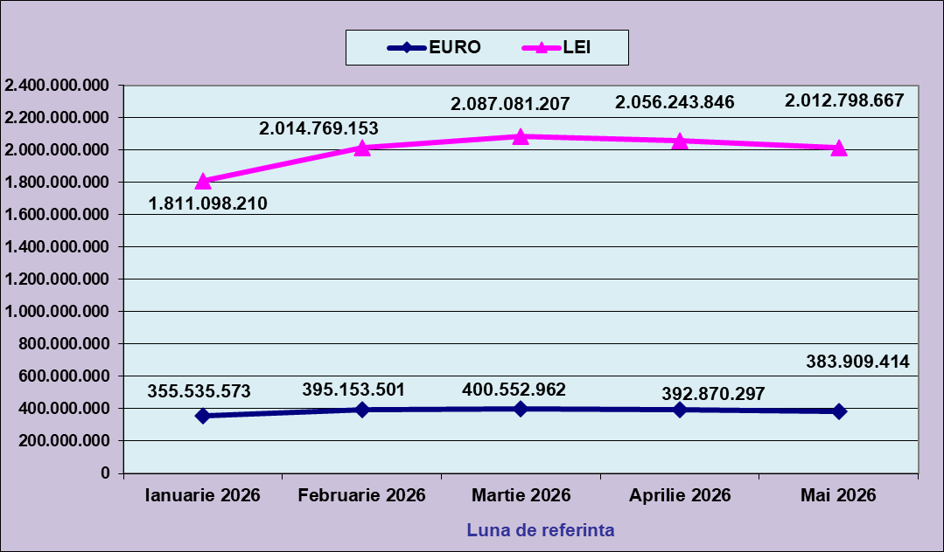
 | Ianuarie 2026 | Februarie 2026 | Martie 2026 | Aprilie 2026 | Mai 2026
EURO | 355,535,573 | 395,153,501 | 400,552,962 | 392,870,297 | 383,909,414
LEI | 1,811,098,210 | 2,014,769,153 | 2,087,081,207 | 2,056,243,846 | 2,012,798,667
curs EURO | 5.0940 | 5.0987 | 5.2105 | 5.2339 | 5.2429
 | 1Euro 5,0940 BNR 18/03/2026) | 1Euro 5,0987 BNR 17/04/2026) | 1Euro 5,2105 BNR 18/05/2026) | 1Euro 5,2339 BNR 18/06/2026) | 1Euro 5,2429 BNR 17/07/2026)

evolutie_rp_0526_graf
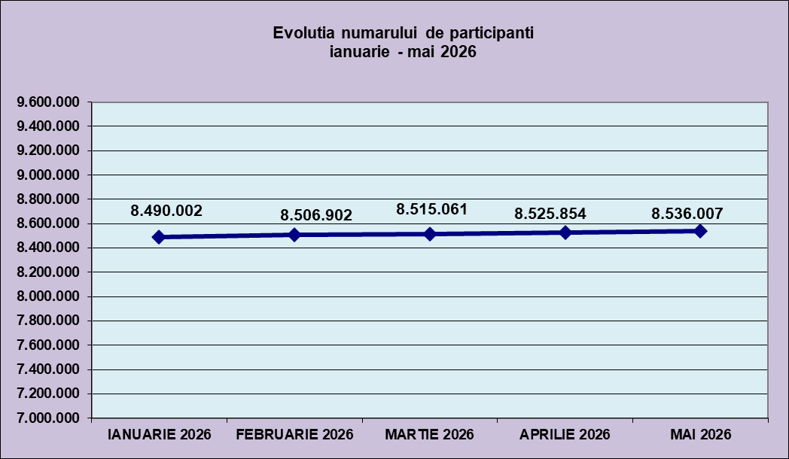
IANUARIE 2026 | FEBRUARIE 2026 | MARTIE 2026 | APRILIE 2026 | MAI 2026
8,490,002 | 8,506,902 | 8,515,061 | 8,525,854 | 8,536,007

evolutie_aleatorii_0526_graf
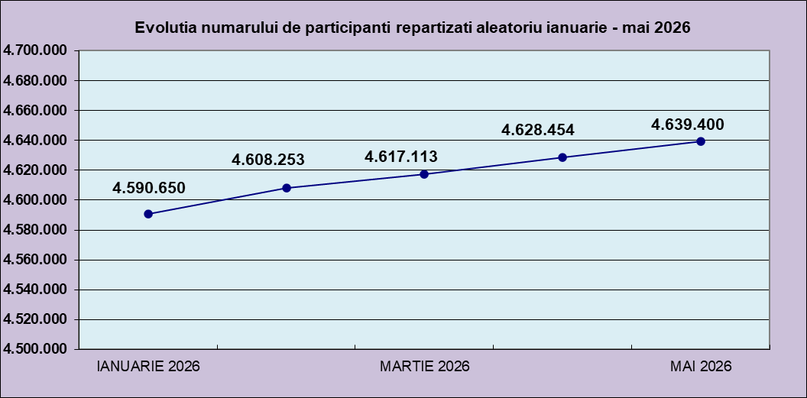
IANUARIE 2026 | FEBRUARIE 2026 | MARTIE 2026 | APRILIE 2026 | MAI 2026
4,590,650 | 4,608,253 | 4,617,113 | 4,628,454 | 4,639,400

Sheet2
Repartizarea pe sexe a participantilor la luna de referinta MAI 2026
femei | 4,068,736
barbati | 4,467,271

Sheet1
Situatie centralizatoare privind repartizarea pe sexe si categorii de varsta a participantilor aferente lunii de referinta MAI 2026
 | 15-25 ani
15-25 ani | 648,577
25-35 ani | 1,890,205
35-45 ani | 2,817,503
peste 45 de ani | 3,179,722

